コロロ
キャラクターデザイン発注書

 | 名称 |  |  |  |  | 命名規則 |  | 概要
 | キャラクターデザイン_コロロ |  |  |  |  | CharacterDesign_Cororo |  | AMAZUL のプレイヤブルキャラクターのデザイン発注になります。

 | 画像サイズ
 | 指定なし

 | 提出期限 |  |  |  |  |  | 提出形式 | 提出方法
 | 途中確認 |  |  | 2020-04-24 |  |  | 正面図(ラフ) | .png

 | 最終提出 |  |  | 2020-04-28 |  |  | 三面図 | .png / .PSD

 | 備考
 | 参考画像やプロフィールに合うようなデザインをお願い致します。

 |  | 参考資料

 |  |  | プロフィール |  |  |  |  |  | ゲーム中のキャラクターは下記画像のように見えます
 |  |  | 名前 |  | コロロ(仮称) |  |  |  | 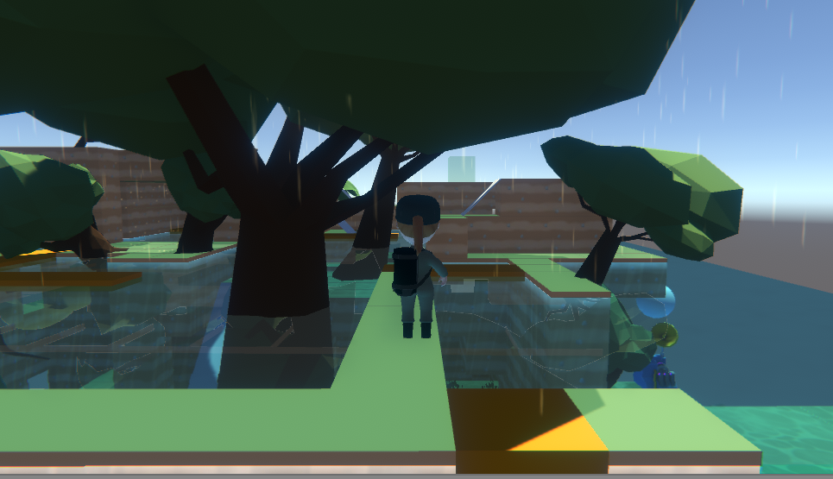 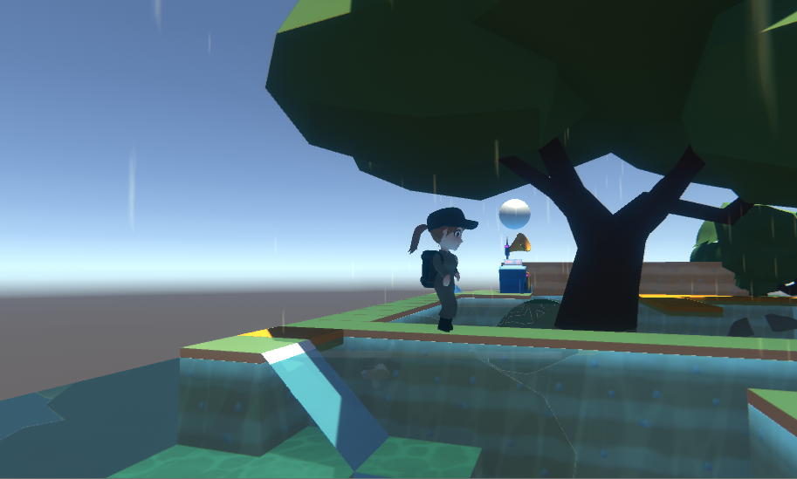

 |  |  | 年齢 |  | 年齢不詳(見た目は10歳程度)

 |  |  | 性別 |  | ♀

 |  |  | 身長 |  | 139cm (ゲーム内:1.5メートル)

 |  |  | 体重 |  | 34kg

 |  |  | B / W / H |  | 72 / 50 / 75

 |  |  | 性格 |  | 明るく元気だが、意外と人見知り どんなものにでも興味を示す。 手に何か持っていなければ、 落ち着かない。

 |  |  | 備考 |  | このキャラクターはゲーム内で 会話をすることはありません。 |  |  |  | ステージイメージ |  | キャラクターが行うこと

キャラクター
 |  |  |  |  |  |  |  |  | 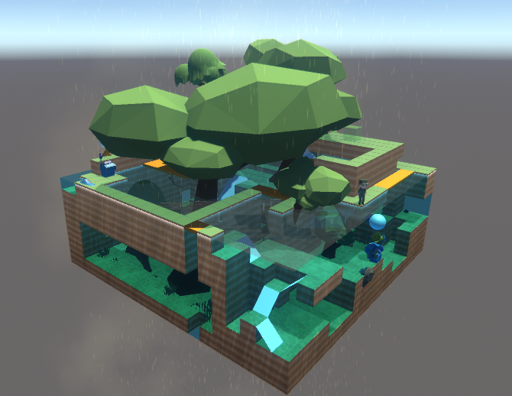 |  | 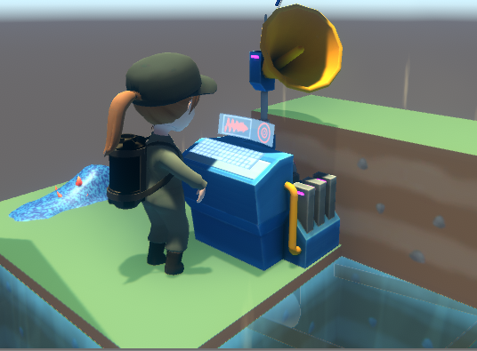

 |  |  |  |  |  |  |  |  | 箱庭型のステージで森や池をイメージしたステージ内をキャラクターは 動き回ります。 |  | ステージ内に設置された機械を使用し、雨を降らします。 ※機械は製作途中で別のデザイン(物)になる可能性があります。

 |  |  |  |  |  |  |  |  | 想定しているしぐさ | 所持品

 |  |  |  |  |  |  |  |  | 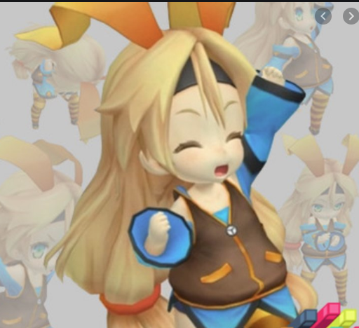 | 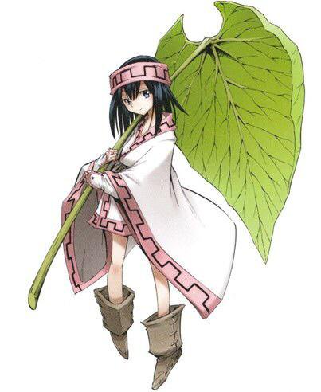

 |  |  |  |  |  |  |  |  | 元気よく喜んだボーズ(参考画像)、歩く、機械を使う

 |  |  |  |  |  |  |  |  |  | 草の傘を常にさしている。

